手順書
操作手順書 |  |  |  |  | 作成日時：2019/11/01-10:24:07

 | １．操作環境

 |  |  | シナリオファイル名 | C:\Users\Administrator\Desktop\動作確認手順\取引先マスタ営業担当一括変更.winsnr

 | ２．操作手順

 |  | ２．１．シナリオ：取引先マスタ営業担当一括変更
 |  |  | ２．１．１．【事前準備】 [cnt_usr1@corcl - [OSqlEdit7 *]]ウィンドウ - [SQL実行]ボタン |  |  | 確認日 | 結果
 |  |  | 画面 | 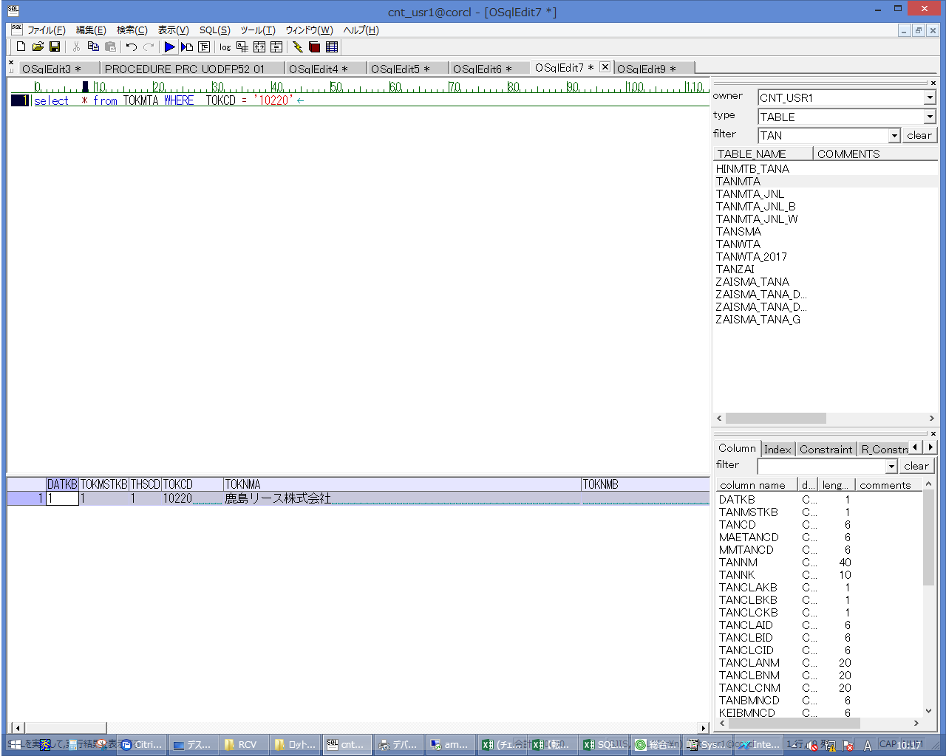
 |  |  | 操作内容 | 【抽出用SQL】(別紙参照)を実行します。データを控えておきます。

 |  |  | ２．１．２． [デスクトップ]ウィンドウ - [ammdb54 - リモート デスクトップ接続]ボタン |  |  | 確認日 | 結果
 |  |  | 画面 | 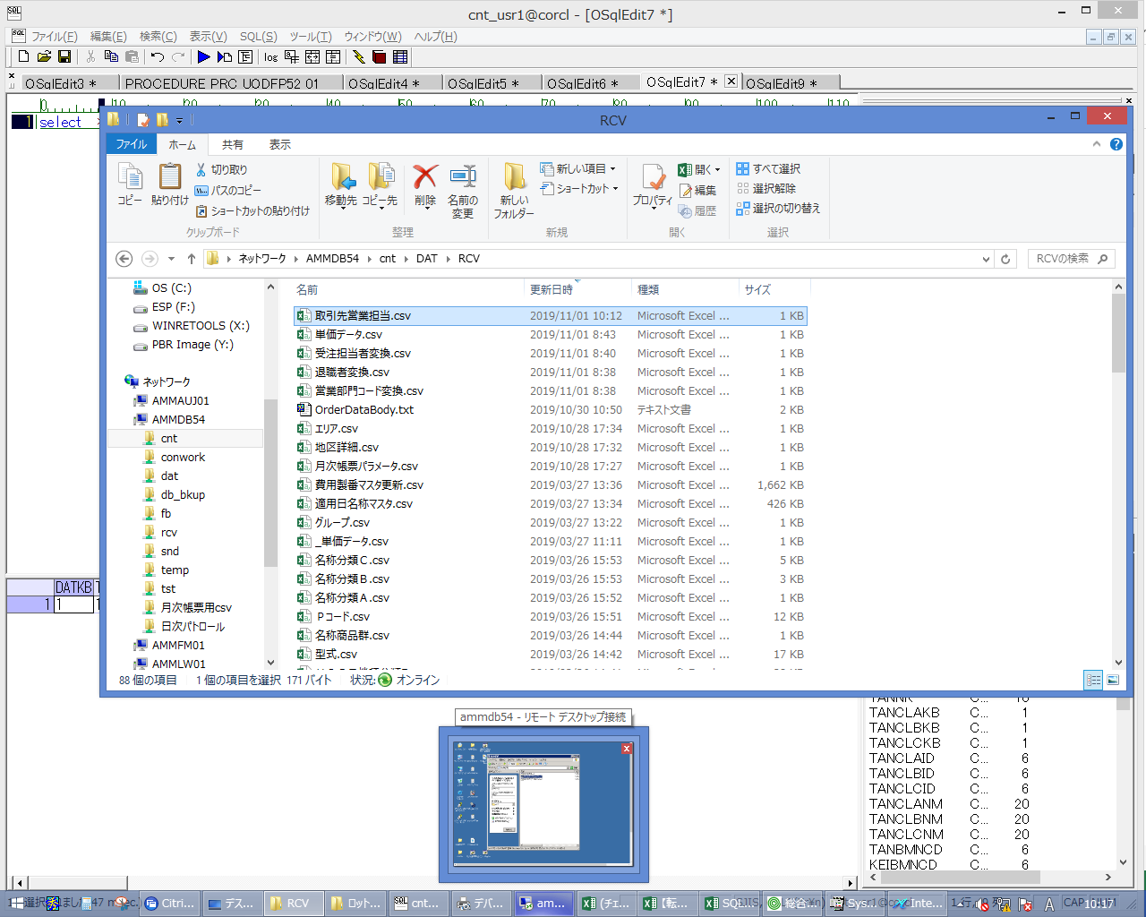
 |  |  | 操作内容 | ammdb54 サーバの\cnt\DAT\RCVフォルダにCSVファイルを格納します。すでにファイルが存在する場合は別名で退避します。

 |  |  | ２．１．３．[ammdb54 - リモート デスクトップ接続]ウィンドウ - [Input Capture Window]ウィンドウ |  |  | 確認日 | 結果
 |  |  | 画面 | 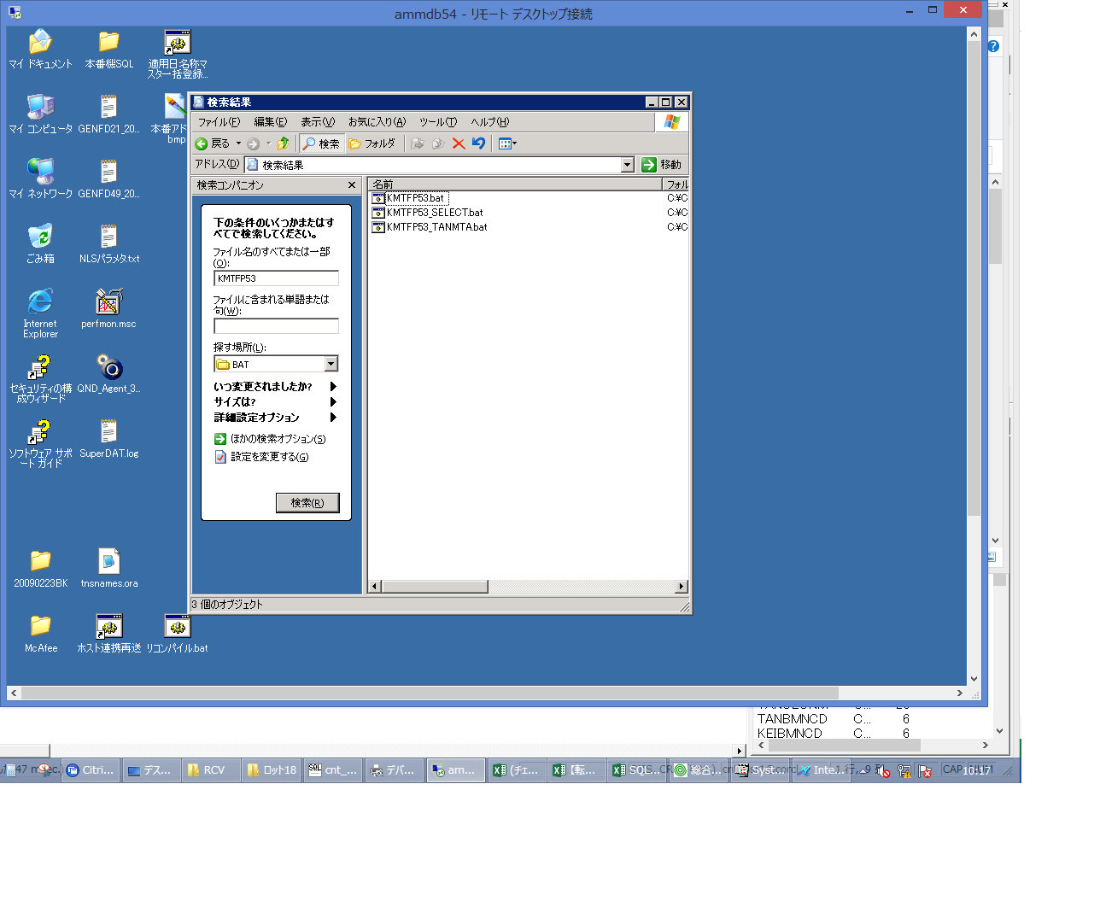
 |  |  | 操作内容 | ammdb54 サーバをリモート接続し、C:\cnt\BAT\KMTFP53.batを検索します。

 |  |  | ２．１．４． [ammdb54 - リモート デスクトップ接続]ウィンドウ - [Input Capture Window]ウィンドウ |  |  | 確認日 | 結果
 |  |  | 画面 | 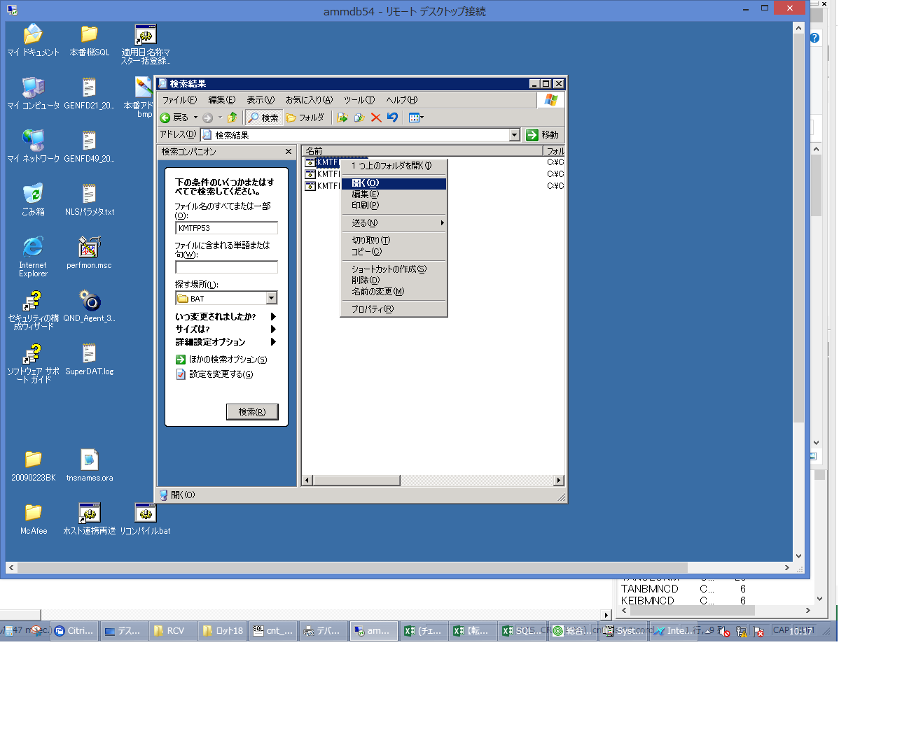
 |  |  | 操作内容 | KMTFP53.batを実行します。

 |  |  | ２．１．５． [cnt_usr1@corcl - [OSqlEdit7 *]]ウィンドウ - [SQL実行]ボタン |  |  | 確認日 | 結果
 |  |  | 画面 | 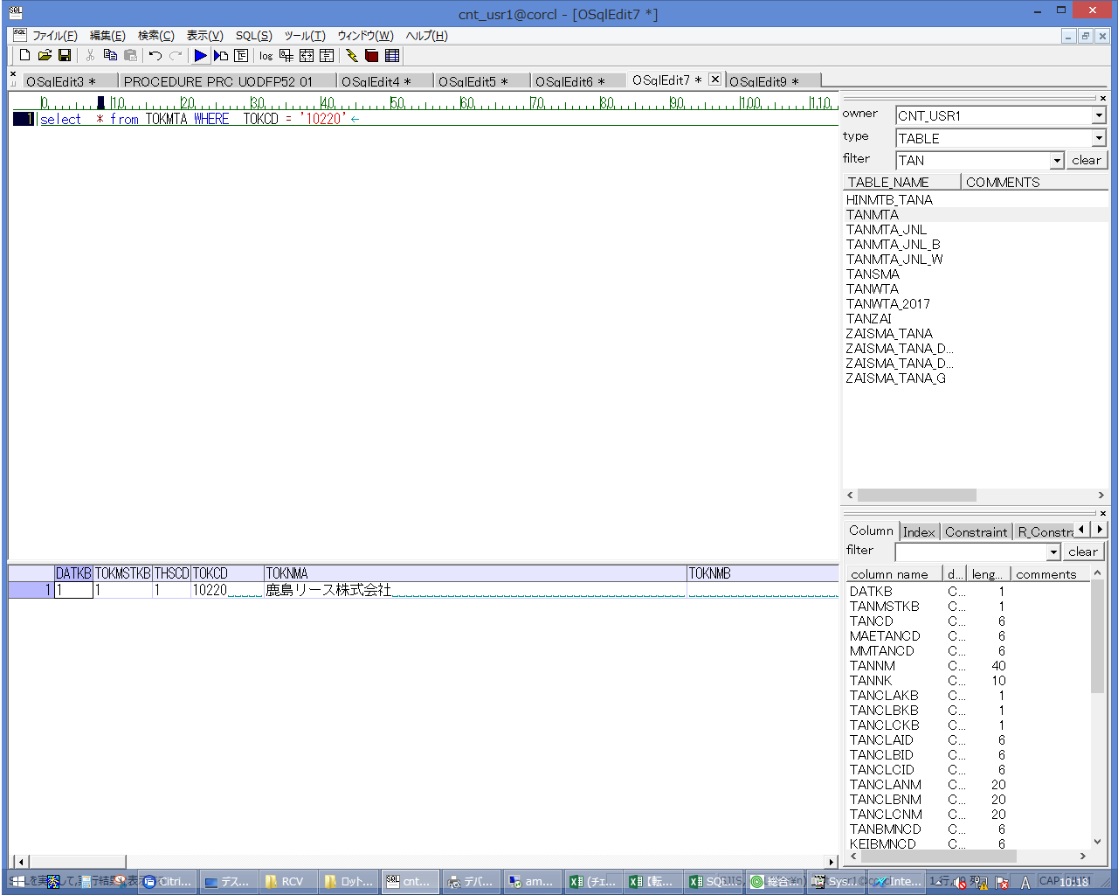
 |  |  | 操作内容 | 【抽出用SQL】(別紙参照)を実行します。データを控えておきます。TANCDが変更されていることを確認します。

 |  |  | ２．１．６．【事後処理】 [cnt_usr1@corcl - [OSqlEdit7 *]]ウィンドウ - [SQL実行]ボタン |  |  | 確認日 | 結果
 |  |  | 画面 | 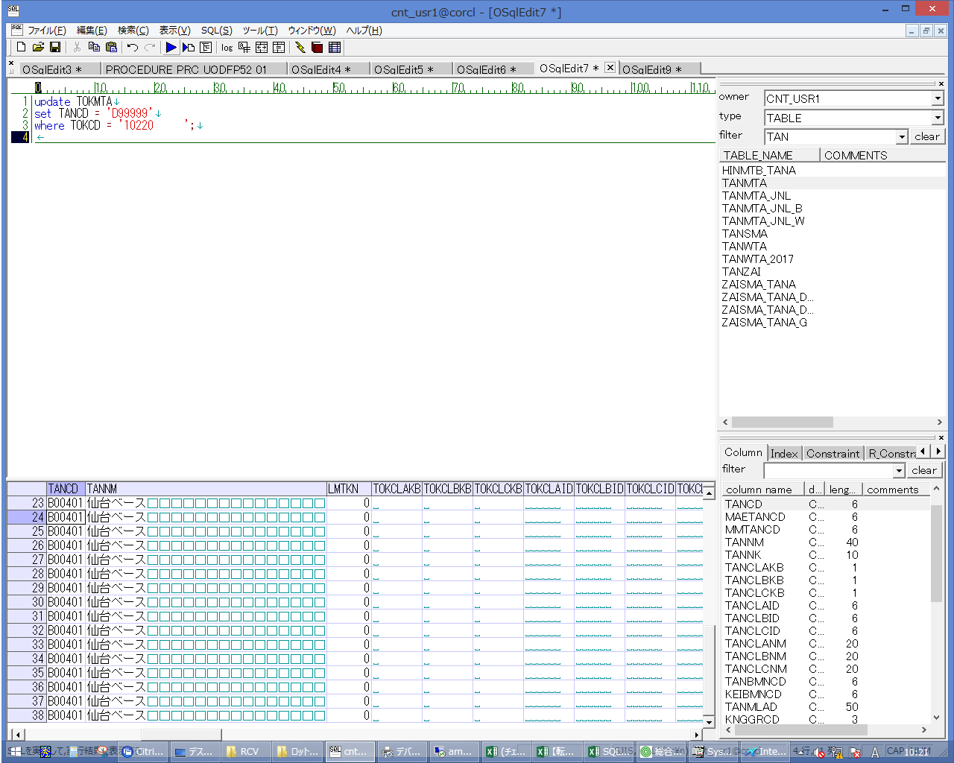
 |  |  | 操作内容 | 【戻し用SQL】(別紙参照)を実行し、データを実行前の状態に戻します。

